Hoja1
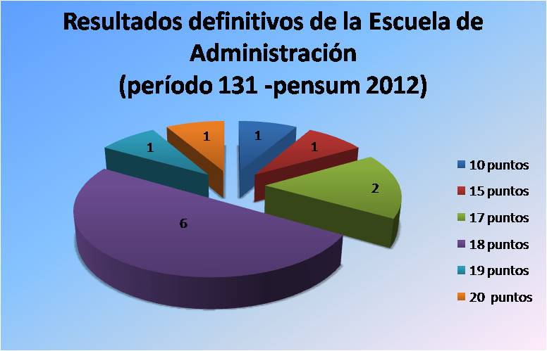
Pasantías Laborales Período 131 septiembre 2014 - enero 2015 (Pemsun 2012)
ESCUELA DE ADMINISTRACION DE EMPRESAS
N° | C.I. | Apellidos | Nombres | Con. | Empresa | Ubicación | T Empre. | Cal. | 50% | T Acad. | Cal. | 25% | CIFP | Total
1 | 24530663 | ABI MANSOUR | ELIA | P | Pfizer | Los Ruices | Lisbeth Reveron | 16 | 8 | Inmaculada Carpi | 20 | 5 | 5 | 18
2 | 18589262 | BERRIZBEITIA P. | ANA C. | P | Pfizer | Los Ruices | Domingo Gutiérrez | 0 | 0 | Inmaculada Carpi | 20 | 5 | 5 | 10
3 | 19163075 | BRAZZODURO LL. | JENNIFER J. | E | Min.Agricultura y Tierras | Av. Urdaneta | Rossana Sánchez | 18 | 9 | Fernado Briceño | 20 | 5 | 5 | 19
4 | 20229111 | COLINA A., | RAFAEL A. | E | Estac.Serv. PDV 23 Enero | Urb. 23 Enero | Cruz Aguilera | 16 | 8 | Fernado Briceño | 18 | 5 | 5 | 18
5 | 18466525 | COLL ROBLES | MICHAEL A. | P | Excel Logistics | El Rosal | Lic. Pedro Duran | 16 | 8 | Cándido Pérez | 20 | 5 | 5 | 18
6 | 18830545 | ESCOBAR F. | JOSE J. | P | DSW C.A. | El Hatillo | Enrique Herrera | 14 | 7 | Inmaculada Carpi | 20 | 5 | 5 | 17
7 | 19583292 | GARCIA J | YOMARLYN D. | E | Cooperativa Fast Clean | Chuao | Luis Fernández | 20 | 10 | Fernando Briceño | 14 | 4 | 4 | 18
8 | 23926169 | GAVALO H. | LUIS G. | P | MAERSK LINE | Las Mercedes | Marbelis James | 10 | 5 | Cándido Pérez | 20 | 5 | 5 | 15
9 | 20753268 | MALAVE R | MARCO A. | P | Plumrose | Los Ruices | Cesar Piñero | 14 | 7 | Maribel Evies | 20 | 5 | 5 | 17
10 | 20654514 | QUIJADA C. | ANDRES | P | Vencred | San Bernardino | Yadira Salcedo | 18 | 9 | Carlos Martinez | 16 | 4 | 5 | 18
11 | 17704290 | SALAZAR H. | MELANIE C. | E | Supply Tech Group C.A. | La Tahona | Christian Caiafa | 20 | 10 | Inmaculada Carpi | 20 | 5 | 5 | 20
12 | 17400268 | SESMONDE P | SINTHIA S. | E | UNIMARK | Av. Nueva Granada | José Semonde | 16 | 8 | Vicente Vilanova | 20 | 5 | 5 | 18

